Sheet1
这 | 一 | 只 | 动 | 作 | 敏 | 捷 | 的 | 棕 | 色 | 皮 | 毛 | 的 | 小 | 狐 | 狸 | 纵 | 身 | 跳 | 起 | 来 | 高 | 高 | 越 | 过 | 这 | 一 | 只 | 睡 | 懒 | 觉 | 的 | 大 | 黄 | 狗 | 。
T | h | e | q | u | I | c | k | b | r | o | w | n | f | o | x | j | u | m | p | s | o | v | e | r | t | h | e | l | a | z | y | d | o | g | .

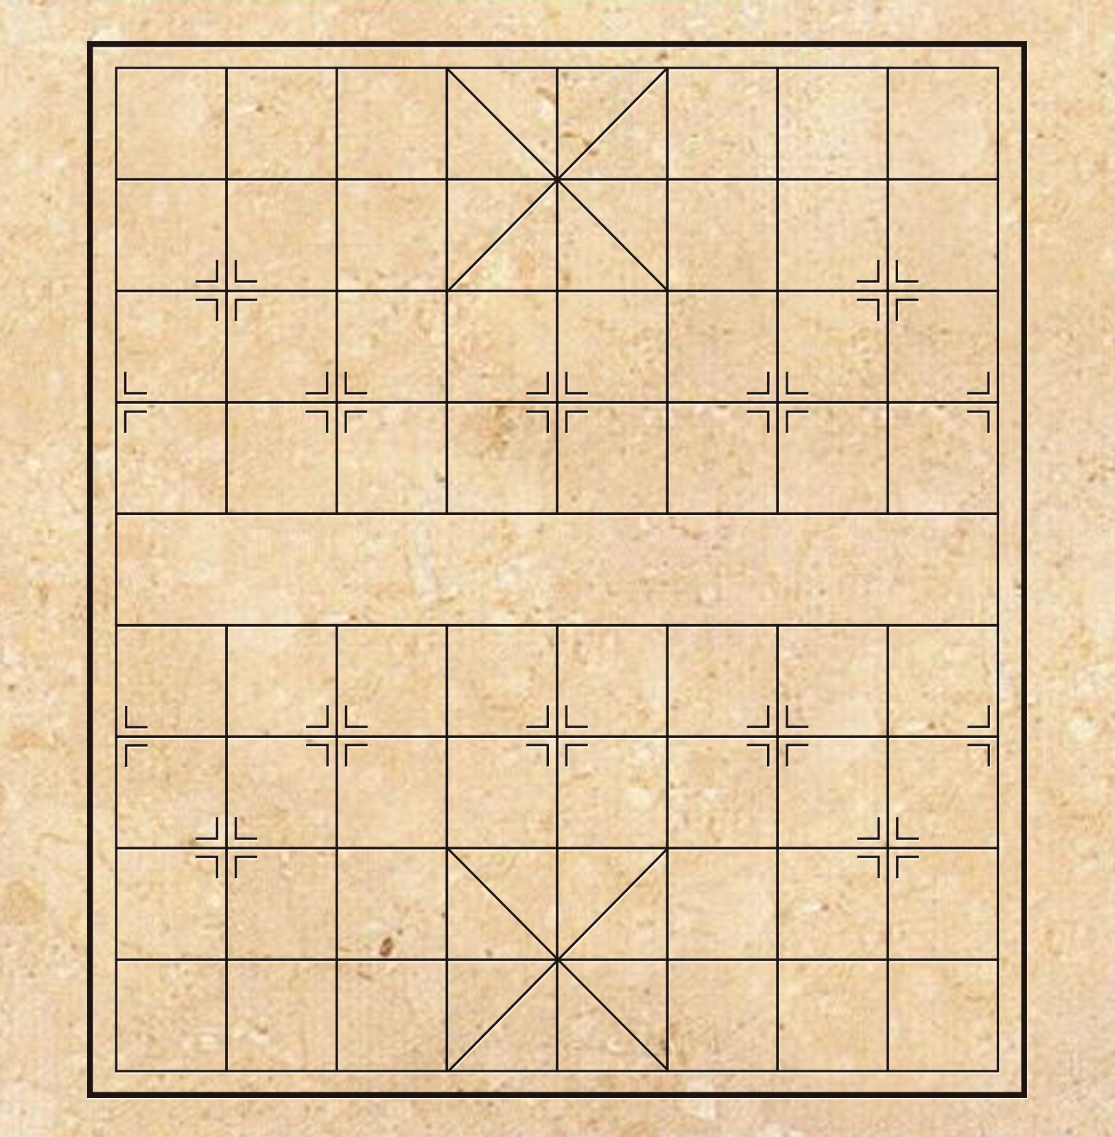
 |  |  | 棋 | 竹 | 恭 | 菊 | 这 | 剘 | 肪 | 忑 | 骐 | 枨 | 伥 | 吆 | 幼 | 謗 | 釡 | 冣 | 単
 |  |  | 请 | 象 | 取 | 相 | 幼 | 长 | 短 | 客 | 疮 | 桀 | 彀 | 请 | 仆 | 喜 | 鸣 | 找 | 辆
 |  |  | 邻 | 兰 | 国 | 梅 | 空 | 老 | 书 | 吓 | 撷 | 囗 | 协 | 斐 | 结 | 新 | 喙 | 书 | 轰
 |  |  | 写 | 旧 | 銝 | 中 | 填 | 洛 | 谓 | 颔 | 垡 | 笇 | 刷 | 武 | 苦 | 作 | 画 | 每 | 棋
 |  |  | 主 | 谜 | 字 | 双 | 〇 | 圐 | 圙 | 公 | 体 | 你 | 召 | 甜 | 组 | 辣 | 皈 | 琴 | 十
 |  |  | 出 | 的 | 少 | 五 | 一 | 四 | 多 | 寡 | 我 | 宾 | 刃 | 日 | 酸 | 次 | 黑 | 篆 | 思
 |  |  | 解 | 右 | 言 | 反 | 点 | 师 | 元 | 生 | 熟 | 叶 | 出 | 方 | 字 | 出 | 隶 | 对 | 正
 |  |  | 进 | 诗 | 退 | 到 | 飞 | 侧 | 义 | 组 | 教 | 咖 | 死 | 平 | 数 | 处 | 腻 | 草 | 斜
 |  |  | 全 | 食 | 入 | 称 | 上 | 落 | 十 | 涨 | 慎 | 三 | 氧 | 的 | 取 | 所 | 朋 | 构 | 歪
 |  |  | 字 | 跌 | 欧 | 称 | 天 | 了 | 的 | 洲 | 诚 | 国 | 羶 | 字 | 煮 | 油 | 活 | 命 | 起
 |  |  | 家 | 终 | 平 | 国 | 去 | 始 | 旗 | 癣 | 这 | 俗 | 学 | 日 | 柴 | 字 | 米 | 法 | 栓
 |  |  | 称 | 章 | 区 | 并 | 汉 | 界 | 里 | 疲 | 国 | 前 | 上 | 畔 | 东 | 盐 | 饮 | 饿 | 森
 |  |  | 两 | 将 | 哀 | 字 | 怒 | 亲 | 及 | 疏 | 字 | 不 | 而 | 山 | 云 | 酣 | 这 | 的 | 堵
 |  |  | 能 | 一 | 域 | 外 | 楚 | 河 | 绿 | 连 | 红 | 两 | 空 | 水 | 归 | 歌 | 里 | 第 | 表
 |  |  | 全 | 外 | 喜 | 前 | 乐 | 西 | 者 | 侧 | 情 | 拆 | 无 | 白 | 秋 | 出 | 应 | 三 | 稠
 |  |  | 字 | 成 | 所 | 塞 | 步 | 中 | 黄 | 示 | 蓝 | 位 | 象 | 云 | 水 | 平 | 填 | 个 | 线
 |  |  | 置 | 堂 | 药 | 为 | 中 | 语 | 答 | 远 | 稀 | 案 | 大 | 朝 | 阔 | 原 | 入 | 字 | 粥

